Sheet1
SKU | Subtítulo | Descripción | Vigencia | URL | URL Coincide con SKU | Tiene Imagen | Imagen
1012235 | Led 55” LG 4K UHD | 134 $ x 128 semanas con 10% de enganche Hasta 28% de descuento en abono semanal es la mejor opción para pagar menos | Vigencia: 15 al 21 de octubre de 2024. | pantalla-led-lg-55-pulgadas-4k-smart-55ut7570pub-1012235-1300267030[p]cmpid-Organico-Folleto-cambaceo-FolletoS42-Visitas-PDF-EKT-CON-PAN-Pantallas-na-version | TRUE | TRUE | 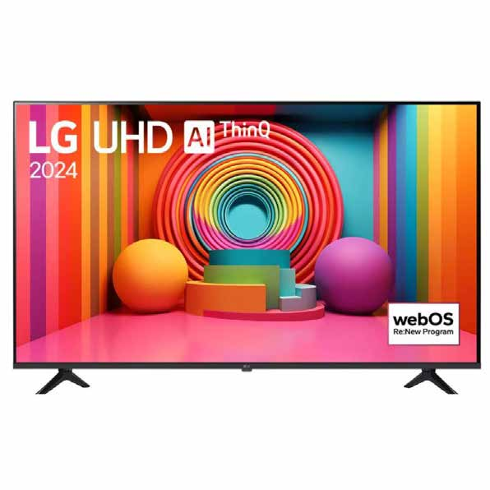
1012208 | Led 65” LG 4K UHD | 166 $ x 154 semanas con 10% de enganche Hasta 24% de descuento en abono semanal es la mejor opción para pagar menos | Vigencia: 15 al 21 de octubre de 2024. | pantalla-led-lg-65-pulgadas-uhd-4k-smart-tv--65ut7570pub-1012208[p]cmpid-Organico-Folleto-cambaceo-FolletoS42-Visitas-PDF-EKT-CON-PAN-Pantallas-na-version | TRUE | TRUE | 
1012163 | Led 75” Samsung UHD | 185 $ x 154 semanas con 10% de enganche Hasta 41% de descuento en abono semanal es la mejor opción para pagar menos | Vigencia: 15 al 21 de octubre de 2024. | pantalla-led-samsung-75-pulgadas-uhd-smart-lh75bedhvgf[p]cmpid-Organico-Folleto-cambaceo-FolletoS42-Visitas-PDF-EKT-CON-PAN-Pantallas-na-version | FALSE | TRUE | 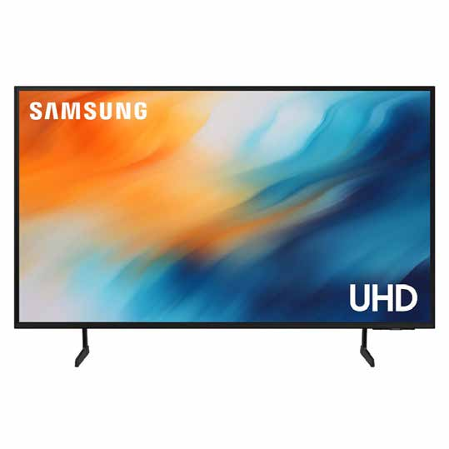
1010809 | Producto | Hasta de descuento en pantallas de la marca TCL y estrena desde 0% de enganche con tu es la mejor opción para pagar menos Consulta elektra.mx para más modelos. | Vigencia: 15 al 21 de octubre de 2024. | pantalla-led-tcl-65-pulgadas-4k-uhd-smart-65s453-1010809[p]cmpid-Organico-Folleto-cambaceo-FolletoS42-Visitas-PDF-EKT-CON-PAN-Pantallas-na-version | TRUE | TRUE | 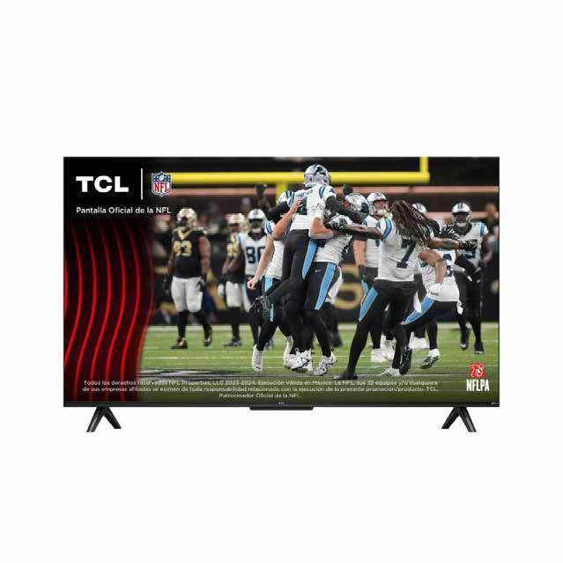
1012251 | Producto | Hasta de descuento en pantallas de la marca Hisense y elige tu plazo, desde 4 hasta 154 semanas con tu es la mejor opción para pagar menos Consulta elektra.mx para más modelos. | Vigencia: 15 al 21 de octubre de 2024. | pantalla-uhd-hisense-55-pulgadas-4k-smart-55a6nv-1012251-1300316311[p]cmpid-Organico-Folleto-cambaceo-FolletoS42-Visitas-PDF-EKT-CON-PAN-Pantallas-na-version | TRUE | TRUE | 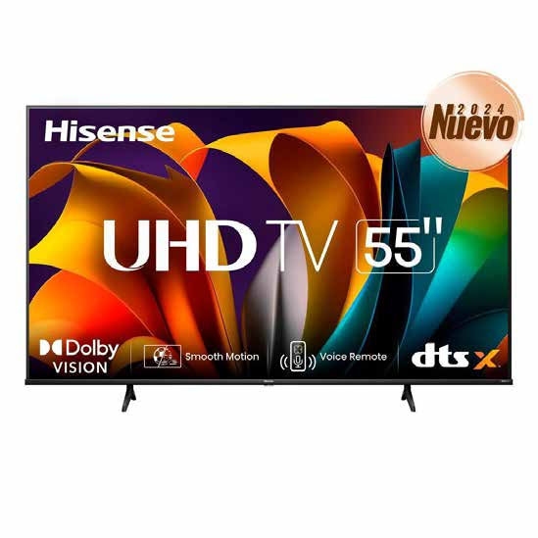
 | Accidentes Golpes |  |  | koblenz-regulador-bp-1450-negro-4002680[p]cmpid-Organico-Folleto-cambaceo-FolletoS42-Visitas-PDF-EKT-HOG-LIB-Reguladores-na-version | TRUE | FALSE

